Gastos Totais
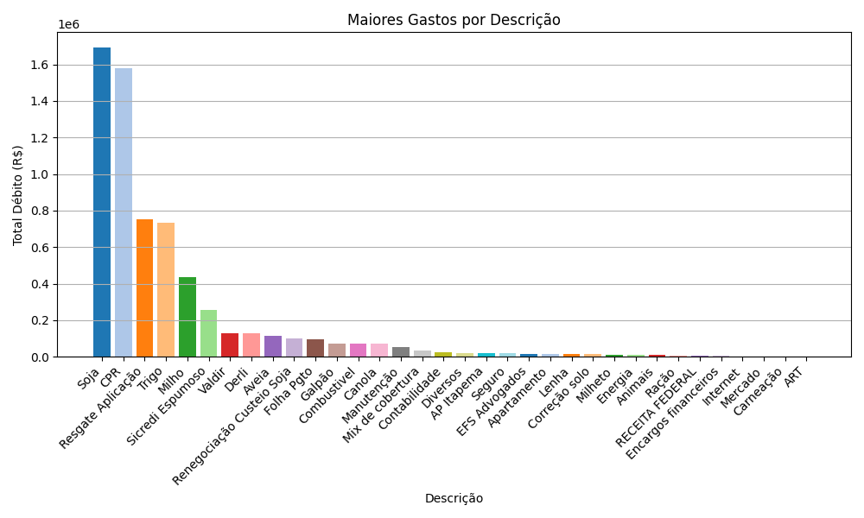
Descrição | Total gasto
Soja | R$ 1,691,570.98
CPR | R$ 1,579,251.38
Resgate Aplicação | R$ 754,300.00
Trigo | R$ 731,190.02
Milho | R$ 437,598.87
Sicredi Espumoso | R$ 257,160.00
Valdir | R$ 130,000.00
Derli | R$ 130,000.00
Aveia | R$ 114,550.19
Renegociação Custeio Soja | R$ 102,142.79
Folha Pgto | R$ 97,125.00
Galpão | R$ 73,190.99
Combustivel | R$ 72,615.67
Canola | R$ 70,481.00
Manutenção | R$ 52,968.34
Mix de cobertura | R$ 32,787.42
Contabilidade | R$ 26,684.00
Diversos | R$ 21,233.80
AP Itapema | R$ 20,798.95
Seguro | R$ 19,874.54
EFS Advogados | R$ 17,075.60
Apartamento | R$ 16,183.05
Lenha | R$ 15,500.00
Correção solo | R$ 15,102.00
Milheto | R$ 11,569.92
Energia | R$ 8,960.70
Animais | R$ 8,657.69
Ração | R$ 7,435.98
RECEITA FEDERAL | R$ 7,294.04
Encargos financeiros | R$ 3,396.78
Internet | R$ 810.88
Mercado | R$ 673.57
Carneação | R$ 371.95
ART | R$ 262.55

